Table 7.4.a. Student Performanc
Table 7.4.a. Student Performance Improvements
Целевой индикатор | Описание
Основные результаты эффективности деятельности Кафедры Бизнеса | - Please note that data reported in this table should be business unit data and not institution-wide data.

 | Employment rate of grauates of bachelor programs | Rate of employment in the field
2018 | 87% | 81%
2019 | 82% | 79%
2020 | 89% | 81%
 | Rate of employment of master program graduates | Rate of employment in the field
2018 | 92% | 92%
2019 | 81% | 72%
2020 | 92% | 92%
 | Всего бакалавриат | Магистратура | Докторантура
2015 | 215 | 43 | 1
2016 | 245 | 29 | 3
2017 | 256 | 34 | 1
2018 | 341 | 43 | 1
2019 | 286 | 55 | 4
2020 | 307 | 46 | 2
Измеримая цель | Инструмент измерения и процесс | Достигнутый результат | Дальнейшие действия | СТАТИСТИКА ТРУДОУСТРОЙСТВА
Уровень трудоустройства выпускников на первый год после выпуска превышает 80%. | Фактическое количество обучающихся (самоотчетность), занятых по своей специальности или занятых на работе, не связанной с их специальностью, и процент занятости | Большинство студентов могут найти работу по своей образовательной программе (уровень занятости стабильно превышает 80% за редкими исключениями). Трудоустройство по направлению бакалавриата на 2019-2020 учебный год в сравнении с 2017 по 2018 учебный год снизилось на 7%. (2017-2018 уч. год составляло 96%; 2018-2019 уч. год - 82%; 2019 -2020 уч. год - 89%). | Добавлены семинары по подготовке студентов к трудоустройству, методы поиска работы, организация ярмарок вакансий, помощь в развитии карьеры обучающихся и т.д. Для увеличения процента трудоустройства выпускников увеличивается количество договоров на практику, что в дальнейшем дает возможность выпускникам трудоустроиться в местах прохождения практики. - Заключаются договора о стратегическом партнерстве с предприятиями. - Проводятся Ярмарки вакансий на базе университета. - Проводятся гостевые лекции с руководителями компаний.
Поддерживать и увеличивать контингент программ бакалавриата кафедры Бизнеса | Инструмент - подсчет зачисленных студентов | Мониторинг набора по бакалавриату с 2015 по 2019 год имеет динамику увеличения (2015-2016 - 215 чел.; 2016-2017 - 245 чел.; 2017-2018 -256 чел.; 2018-2019 - 341 чел.). Но в 2019 по 2020 уч. год динамика уменьшилась по сравнению с 2018-2019 уч. годом на 55 человек. Это связано с большим оттоком абитуриентов в вузы Алматы, нур-Султан и в РФ. | Планируемые мероприятия: - более эффективная профориентационная работа по привлечению абитуриентов на программы бизнес-кафедры в том числе профориентационная работа среди старшеклассников, проведение региональных и городских олимпиад для старшеклассников, участие в родительских собраниях, организация имиджевых мероприятий,- установление личных контактов с директорами школ. | НАБОР
 | 2015-2016 | 2016-2017 | 2017-2018 | 2018-2019 | 2019-2020
6В04101 Экономика | 0 | 0 | 0 | 0 | 1
6В04102 Менеджмент | 0 | 0 | 0 | 0 | 3
6В04103 Учет и аудит | 0 | 0 | 0 | 0 | 0
6В04104 Финансы | 0 | 0 | 1 | 1 | 1
,6В04105 Государственное и местное управление | 0 | 0 | 0 | 0 | 0
6В06101 Информационные системы | 5 | 3 | 3 | 7 | 18
6В11101 Туризм | 13 | 14 | 10 | 11 | 22
7М04102 Менеджмент | 0 | 0 | 0 | 0 | 3
7М04104 Финансы | 0 | 0 | 0 | 0 | 1
7М06102 Информационные системы | 0 | 0 | 2 | 6 | 6
8D04101 Менеджмент | 2 | 3 | 3 | 3 | 4
Поддерживать и увеличивать контингент программ магистратуры и докторонтуры кафедры Бизнеса | Инструмент - подсчет зачисленных студентов | Мониторинг набора по магистратуре указывает на не стабильность набора в разные годы. В 2015-2016 - 43 чел; в 2016-2017 - 29 чел.; в 2017-2018 - 34 чел.; в 2018-2019 - 43 чел.; в 2019-2020 - 55 чел. Это обусловлено тем, что в 2018-2019 уч. году изменились требования поступления в магистратуру. И с 2018-2019 уч. года кафедра Бизнеса начала прием на магистратуру иностранных студентов из Афганистана. - Мониторинг набора в докторантуру такжк указывает на неставильность набора в разные годы. В 20015-2016 - 1 чел.; в 2016-2017 - 3 чел.; в 2017-2018 - 1 чел.; в 2018-2019 - 1 чел.; в 2019-2020 - 4 чел. Данная картина говорит о том, что стоимость обучения достаточно высокая и докторанты желают поступить на грант. Ежегодно выделяется разное количество грантов. | Пересмотр профориентационной работы вуза. - Акцент на преимущества КАСУ. - Профориентационная работа совместно ППС с обучающимися кафедры. - Мощная агитация иностанных студентов на программу магистратуры. - Хорошие показатели в рейтингах для большего выделания грантов на программы бакалавриата, магистратуры, докторантуры. | СТИПЕНДИИ МОН
Увеличить количество получателей национальных грантов до 20 обучающихся | Количество обучающихся с полной стипендией Министерства образования и науки (МОН) | за последние три года количество полных стипендиатов МОН РК выросло до 58 студентов. | Продолжать поддерживать высочайший уровень качества обучения, чтобы иметь возможность привлекать лучших студентов на свои программы. |  |  | 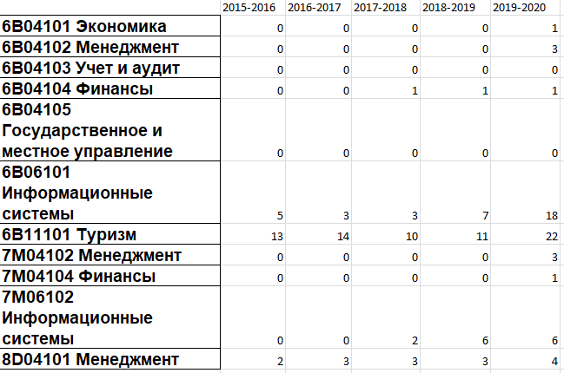
 | Undergraduate (day program)
Class of 2018 | 100.00
Class of 2019 | 102.44
Class of 2020 | 100.00
 | Undergraduate (second degree completion)
Class of 2018 | 98.96
Class of 2019 | 102.54
Class of 2020 | 98.26
Увеличить процент удержания обучающихся до окончания учебы до 90% | Инструмент - процент обучающихся, определившихся со специальностью (второй семестр первого года обучения) и успешно закончивших обучение и получивших диплом. | Уровень удержания студентов, успешно закончивших обучение, увеличился по очной и очной с применением дистанционных технологий программам. Мониторинг удержания на программе бакалавриата показывает положительную динамику. В 2017-2018 - 99,5%; в 2018-2019 - 102,5%; в 2019-2020 - 99,1%. | Специальные меры, направленные на снижение процента отсева, включают: 1) дополнительные консультации и консультации обучающихся 2) возможности летнего семестра 3) гибкие варианты дистанционного обучения 4) возможности финансовой помощи для обучающихся, бросающих учебу по финансовым причинам. | УДЕРЖАНИЕ БАКАЛАВРИАТ
 | Master's level (1 year) retention
Class of 2018 | 100.00
Class of 2019 | 103.70
Class of 2020 | 67.65
 | Master's level (2 years) retention
Class of 2018 | 100.00
Class of 2019 | 93.75
Class of 2020 | 100.00
 |  | - На программе магистратуры идет небольшой спад, так как некоторым магистрантам потребовалось больше времени на написание магистерских проектов (диссертаций). В 2017-2018 - 100%; в 2018-2019 - 99%; в 2019-2020 - 84% (уменьшение за счет афганских студентов). | Усилен контроль со стороны научных руководителей и зав. кафедрой за написанием магистерских проектов (диссертаций). - Методическая помощь со стороны кафедры иностранным студентам. | УДЕРЖАНИЕ МАГИСТРАТУРА
 | 2016-2017 | 2017-2018 | 2018-2019 | 2019-2020 | 2020-2021
6В04101 Экономика | 0 | 0 | 1 | 3 | 3
6В04102 Менеджмент | 11 | 5 | 6 | 11 | 8
6В04103 Учет и аудит | 1 | 1 | 1 | 1 | 3
6В04104 Финансы | 6 | 3 | 2 | 3 | 2
6В06101 Информационные системы | 3 | 5 | 5 | 15 | 16
6В11101 Туризм | 1 | 2 | 10 | 27 | 33
Развитие американской программы обучения с дополнительной специализацией (Minor) | Количество уникальных образовательных программ с дополнительной специализацией (minor) "Английский язык в сфере профессиональной коммуникации" | Лицензируемые ОП дополнены на уровне подготовки бакалавриата 6 уникальными программами с дополнительной специализацией (Minor) с интенсивным изучением английского и профессионального английского языка | Возможность наиболее способных студентов перевестись на образовательные программы, имеющие уникальный характер (Minor) с целью получения дополнительных профессиональных и языковых компетенций | ОБУЧАЮЩИЕСЯ С ДОПОЛНИТЕЛЬНОЙ СПЕЦИАЛИЗАЦИЕЙ | 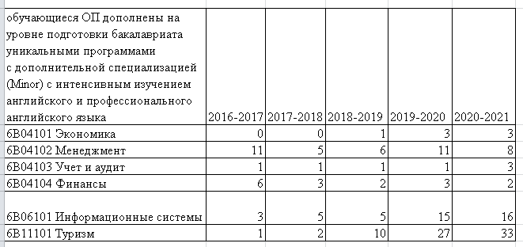
 | 7М04101 Менеджмент
2019-2020 | 28
2020-2021 | 30
Двудипломное образование по направлению магистратуры с Сибирским университетом потребительской кооперации (Россия), с Алтайским государственным университетом (Россия) | Действующие договора в рамках двудипломного образования по направлению магистратуры с Сибирским университетом потребительской кооперации (Россия), с Алтайским государственным университетом (Россия) | На данный момент 2 договора двудипломного образования по напроавлению магистратуры | Продолжать поддерживать высочайший уровень качества обучения, чтобы иметь возможность привлекать лучших студентов на свои программы.
Рост контингента иностранных обучающихся | Количество иностранных обучающихся по образовательной программе 7М04101 "Менеджмент" | На данный момент 30 обучающихся по образовательной программе 7М04101 "Менеджмент" | Продолжать поддерживать высочайший уровень качества обучения, чтобы иметь возможность привлекать лучших студентов на свои программы. | ИНОСТРАННЫЕ СТУДЕНТЫ

 |  | ДЕТАЛИЗАЦИЯ СТАТИСТИКИ ТРУДОУСТРОЙСТВА ВЫПУСКНИКОВ

 | 2019-2020
 |  | Total number of graduates in 2019-2020 | In the specilization field | in the unrelated field
 | 5В050600 Economics | 62 | 49 | 9
 | 5В050700 Management | 31 | 23 | 4
 | 5В050800 Accounting | 45 | 41 | 0
 | 5В050900 Finance | 98 | 81 | 9
 | 5В051000 Public admin | 32 | 28 | 0
 | 5В070300 IS | 46 | 39 | 1
 | 5В090200 Tourism | 22 | 11 | 3
 | 6М050700 Management (MA) | 30 | 28 | 0
 | 6М050900 Finance (MA) | 3 | 2 | 0
 | 6М070300 IS (MS) | 6 | 6 | 0

 | 2018-2019
 |  | Total number of graduates in 2018-2019 | In the specilization field | in the unrelated field
 | 5В050600 Economics | 34 | 28 | 1
 | 5В050700 Management | 23 | 19 | 0
 | 5В050800 Accounting | 36 | 28 | 0
 | 5В050900 Finance | 94 | 76 | 0
 | 5В051000 Public admin | 14 | 13 | 0
 | 5В070300 IS | 31 | 22 | 3
 | 5В090200 Tourism | 12 | 7 | 2
 | 6М050700 Management (MA) | 23 | 16 | 3
 | 6М050900 Finance (MA) | 13 | 10 | 0
 | 6М070300 IS (MS) | 7 | 5 | 1

 | 2017-2018
 |  | Total number of graduates in 2017-2018 | In the specilization field | in the unrelated field
 | 5В050600 Economics | 41 | 35 | 2
 | 5В050700 Management | 21 | 16 | 1
 | 5В050800 Accounting | 37 | 30 | 2
 | 5В050900 Finance | 93 | 76 | 6
 | 5В051000 Public admin | 14 | 13 | 0
 | 5В070300 IS | 35 | 26 | 2
 | 5В090200 Tourism | 12 | 9 | 2
 | 6М050700 Management (MA) | 12 | 11 | 0
 | 6М050900 Finance (MA) | 11 | 10 | 0
 | 6М070300 IS (MS) | 3 | 3 | 0

